创建许可证文件
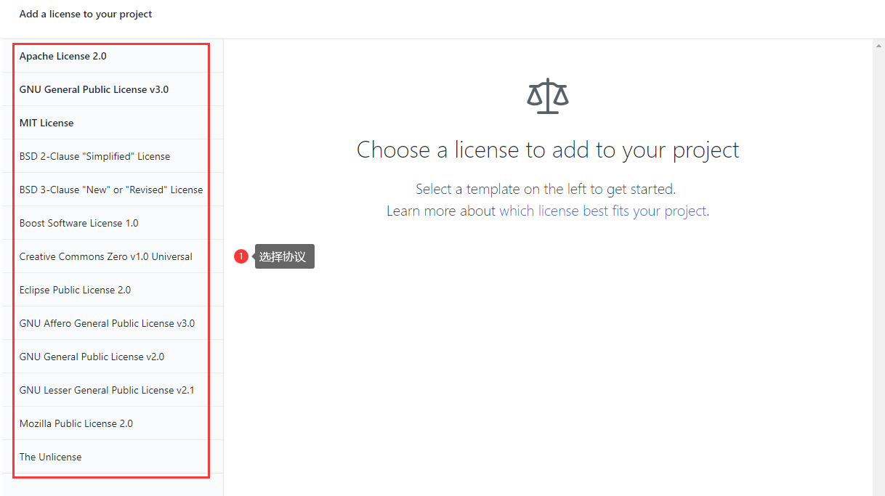
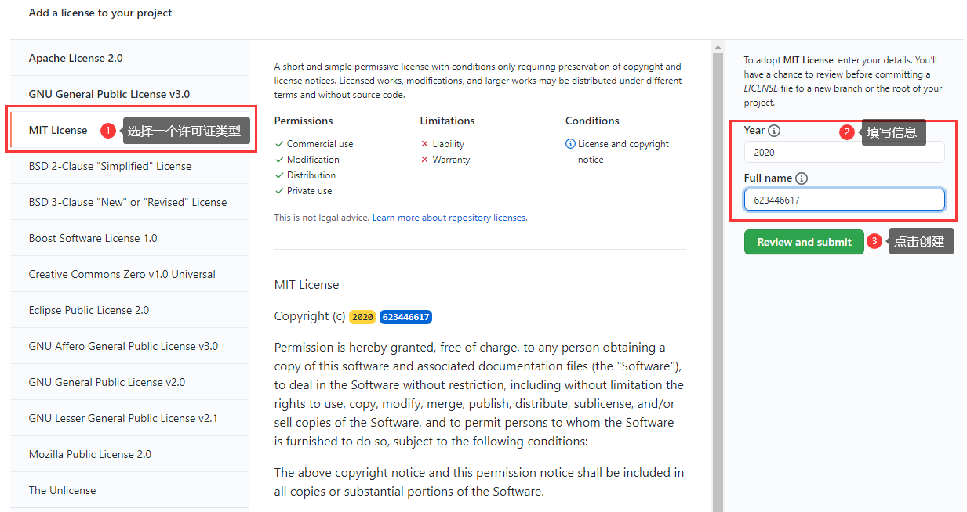
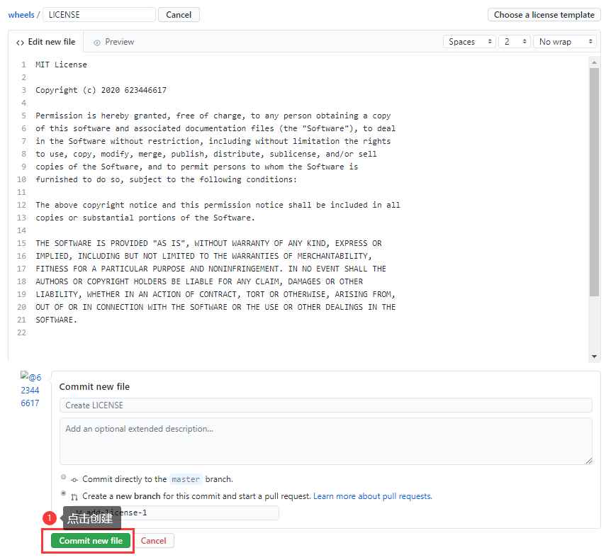
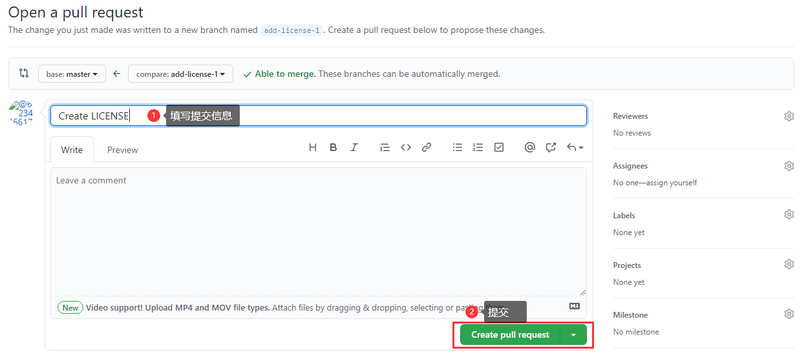
github上选择Create new file

输入LICENCE，会自动弹出Choose a licence template 按钮，并点击

点击按钮后

初始化node项目
1.执行npm init，生成package.json
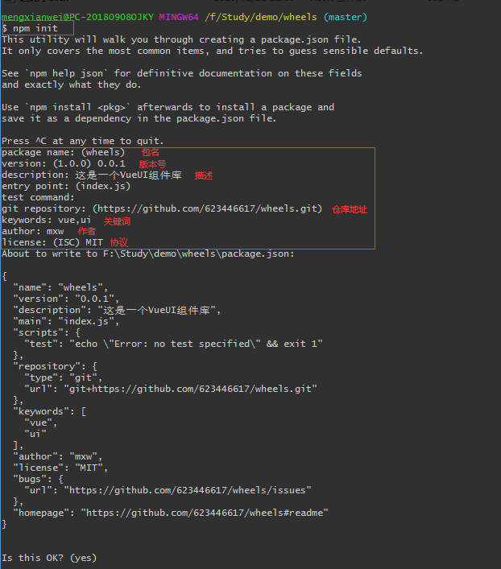

2.安装vue
npm i vue | 注：从npm v6开始，默认--save

引入图标库
1.下载图标 | https://www.iconfont.cn
选择好图标后，点击购物车

点击添加至项目，新建项目，添加项目名称，确定

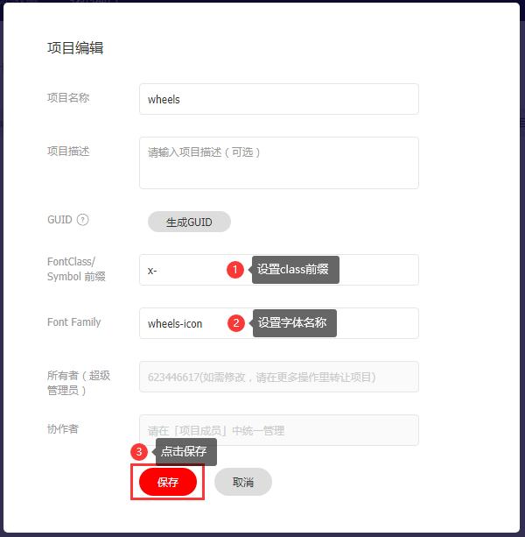

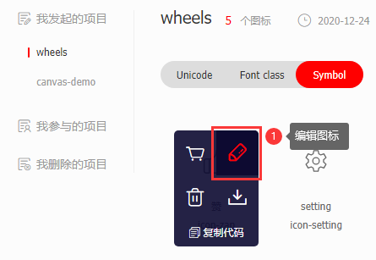

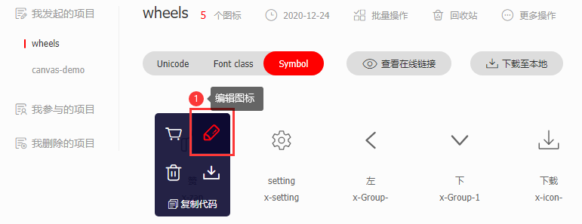

 |  |  |  |  | 将图标"左"通过编辑图标，旋转后保存为副本，即可生成"右"

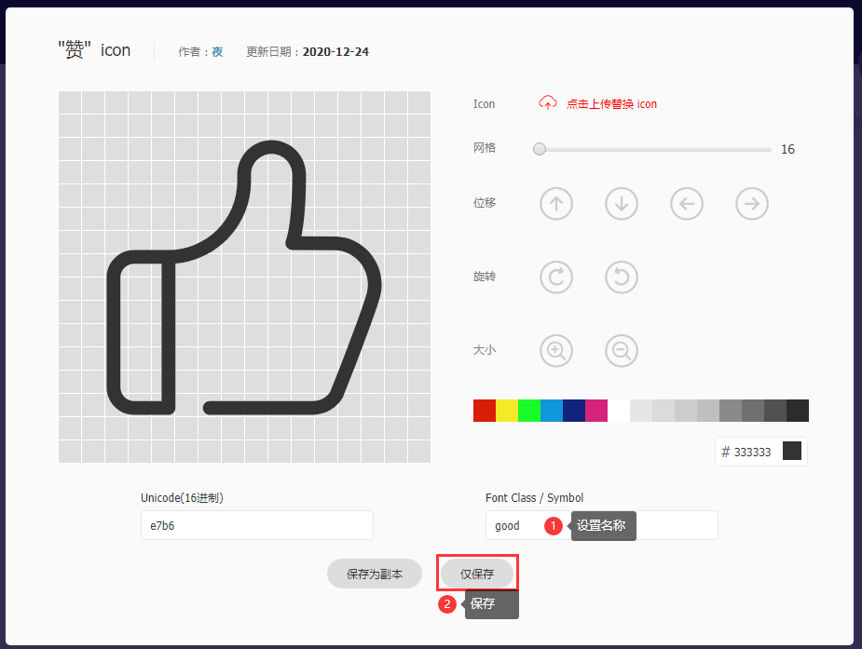

 |  |  |  |  | 图标的名称会变成 x-good

 |  |  |  |  | 点击 批量操作 -> 全选 -> 批量去色

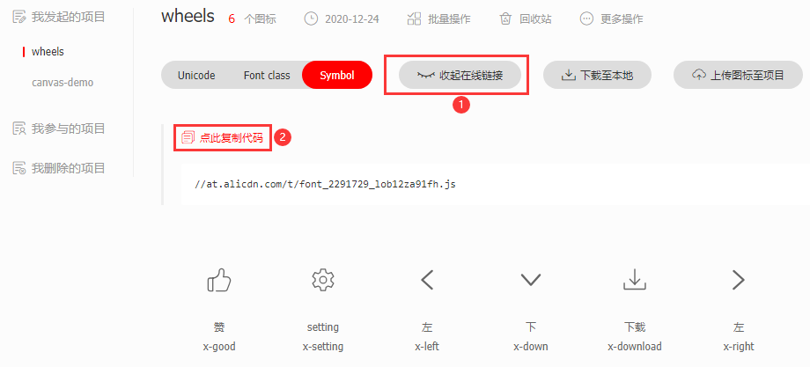

 |  | 代码中引入
 |  |  | 将复制的连接放到搜索栏中，复制下方的代码 |  |  | 或者直接引入
 |  |  |  |  |  | <script src="//at.alicdn.com/t/font_2291729_lob12za91fh.js"></script>

 |  |  | 在src中创建icon.js文件，放入复制的代码

 |  |  | 在index.html中引入icon.js文件
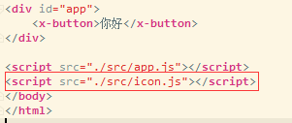

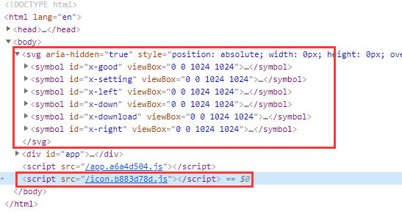

 |  | 使用
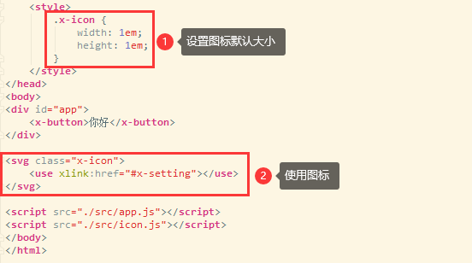

 |  |  |  | <svg class="x-icon">
 |  |  |  | <use xlink:href="#x-setting"></use>
 |  |  |  | </svg>

 |  |  |  | xlink:href="#x-setting" 引用的是上边<symbol>标签中的id

parcel打包工具
1.创建index.html，引入vue.js
<script src="./node_modules/vue/dist/vue.min.js"></script>

<script>
let app = new Vue({
el: '#app'
});
</script>

2.创建button.js
Vue.component('x-button', {
template: `
<button class="x-button">按钮</button>
`
});

在html中引入，并使用
<div id="app">
<x-button></x-button>
</div>

<script src="./node_modules/vue/dist/vue.min.js"></script>
<script src="./button.js"></script>

<script>
let app = new Vue({
el: '#app'
});
</script>

3.x-button样式 |  | 略

css中声明变量
:root {
--font-size: 14px;
}

使用变量
body {
font-size: var(--font-size);
}

使用parcel工具

1.安装
npm i -D parcel-bundler

2.根目录下创建src文件夹，创建app.js 与 x-button.vue文件
import Vue from 'vue'; |  |  |  | <template>
import xbutton from "./x-button"; |  |  |  | <button class="x-button">按钮</button>
 |  |  |  | </template>
// 注册全局x-button组件
Vue.component('x-button', xbutton); |  |  |  | <script>
 |  |  |  | export default {
let app = new Vue({ |  |  |  | name: "x-button"
el: '#app' |  |  |  | };
}); |  |  | app.js | </script>

 |  |  |  | <style scoped lang="scss">
 |  |  |  | </style> |  |  | x-button.vue
3.删除button.js，修改index.html文件
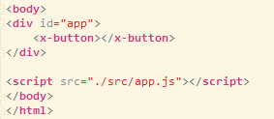

4.执行parcel命令 |  |  |  |  |  |  | 注：
1 | .\node_modules\.bin/parcel --no-cache index.html |  |  |  |  |  | 第一次运行parcel命令，parcel会自动下载项目的相关依赖包，如解析.vue文件，scss语法等
2 | npx parcel --no-cache index.html |  |  |  |  |  | 达到零配置
3 | package.json中配置scripts，执行npm start

5.配置package.json

运行代码后，发现代码警告

声明alias，配置vue文件

再次执行npm start

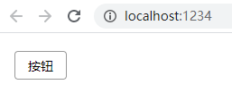

6.props中的validator方法
props: {
icon: {
type: String,
default: ''
},
iconAlign: {
type: String,
default: 'left',
// 属性检查器
validator(val) { |  |  |  |  |  | validator：验证传过来的属性值
// 规定只允许传left或right，默认return false; 报错
return val === 'left' || val === 'right';
}
}
}

根据属性检查器，①与②经过属性检查器检查后，返回true，没报错
③经过属性检查器检查后，返回false，报错

8.svg颜色继承
fill: currentColor;

9.通过<slot>传入的组件，获取组件name属性
mounted() {
console.log(this.$children[0].$options.name); |  |  |  |  | this.$children[0]是第一个组件对象，组件内部获取name的方法是this.$options.name
}

Vue.extend()函数
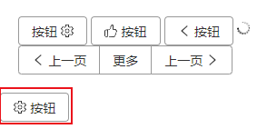
1.Vue.extend()返回一个组件的构造函数 |  | 在index.html中创建div#test
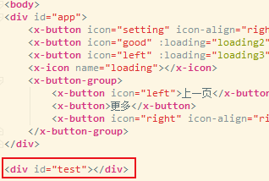
import xbutton from "./x-button";

const Constructor = Vue.extend(xbutton);
const button = new Constructor();
button.$mount('#test');

显示：
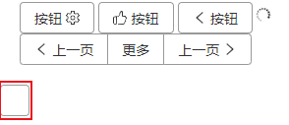

2.给按钮添加属性(props)及内容(slot)
const Constructor = Vue.extend(xbutton);
const button = new Constructor({
propsData: { | propsData对应props
icon: 'setting'
} | button.$slots.default对应默认slot(非具名插槽)
});
button.$slots.default = '按钮'; | 注：如果向插槽中插入html元素，则：
button.$mount('#test'); | button.$slots.default = [button.$createElement(Vue.compile('<div>按钮</div>'))];

显示：

发布npm包
x-wheels：必须vue项目才能用

1.package.json

 |  |  |  |  | 这里用的是parcel打包工具

 | name：npm的包名
 | version：npm包的版本，要从0.0.1(非常初级的版本)开始发布，1.0.0为已经是写完的框架
 | main：npm包的入口文件(尽量为打包后生成的文件，如dist/index.js)
 | build-npm：以index.js文件为入口的自定义打包命令(yarn build-npm)，生成 dist文件夹。

2.创建npm包的入口文件(index.js)，导出要发布的功能
 | import "./src/icon"; // 图标库 |  |  |  | base.css
 | import "./src/base.css"; // 基础样式 |  |  |  | :root {
 |  |  |  |  | --font-size: 14px;
 | import XButton from './src/x-button'; |  |  |  | --button-height: 32px;
 | import XButtonGroup from './src/x-button-group'; |  |  |  | --button-bg: white;
 | import XIcon from './src/x-icon'; |  |  |  | --button-active-bg: #eee;
 |  |  |  |  | --border-radius: 4px;
 | // Vue插件 |  |  |  | --border-color: #999;
 | const plugin = { |  |  |  | --border-color-hover: #f00;
 | install: function (Vue) { |  |  |  | --color: #333;
 | // 注册全局组件 |  |  |  | }
 | Vue.component('x-button', XButton);
 | Vue.component('x-button-group', XButtonGroup);
 | Vue.component('x-icon', XIcon);
 | }
 | };

 | export default plugin;

 | export {
 | XButton,
 | XButtonGroup,
 | XIcon
 | };

3.命令行执行 yarn build-npm
 | 生成index.js与index.css(转义后的文件)

4.命令行执行 npm adduser

 | 输入 用户名、密码、邮箱

 | 注：npm不要指向淘宝源，要指向https://registry.npmjs.org/（不是cnpm）
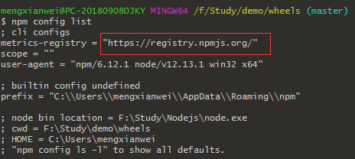

5.命令行执行 npm publish
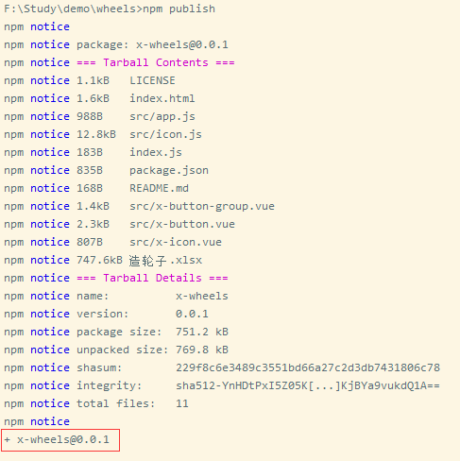

 |  |  |  |  |  | 注：每次修改源码，发送npm包时，必须更改version，否则报错。

 | 登录到www.npmjs.com网站
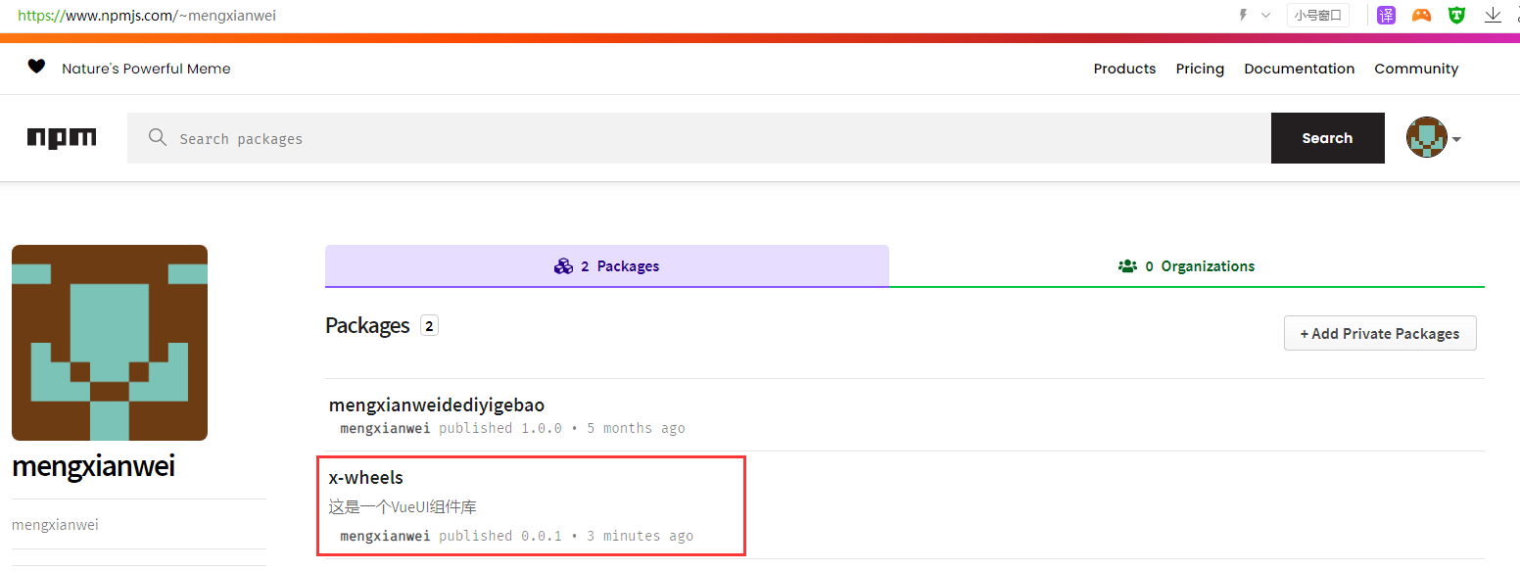

6.在项目中使用
 | 6.1.安装x-wheels
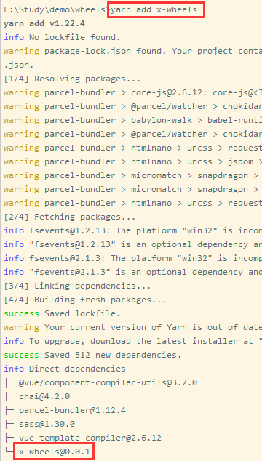

 |  |  |  | node_modules\x-wheels，import时用的都是dist文件夹中的文件
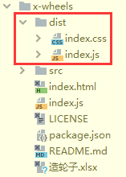

 | 6.2.引入全部 |  |  |  |  |  | 6.3.引入单个
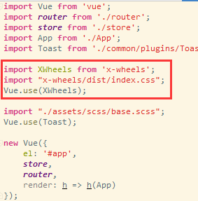
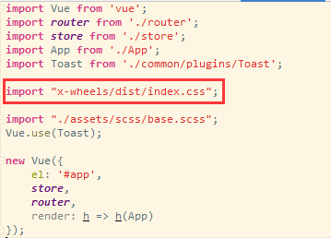

 | 直接使用 |  |  |  |  |  | 单个引入
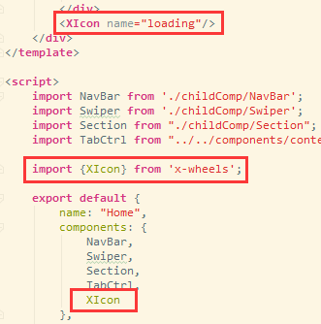

7.测试未发布的npm包
 | 现在每次改一行代码，都需要改version，再执行npm publish，才能看到效果，缺少本地测试的步骤。

 | 7.1.在x-wheels的根目录下执行(发布方)：
 |  | yarn link | 或者npm link

 | 7.2.在本机的其他vue项目中执行(使用方)：
 |  | yarn link x-wheels | 或者npm link x-wheels |  |  | 注：x-wheels为package.json的name属性。

 |  | 之后，按照 引入全部(6.2) 与 引入单个(6.3) 的步骤测试即可。

 |  | 测试完成后，再修改version，执行npm publish。

npm install -g git-open
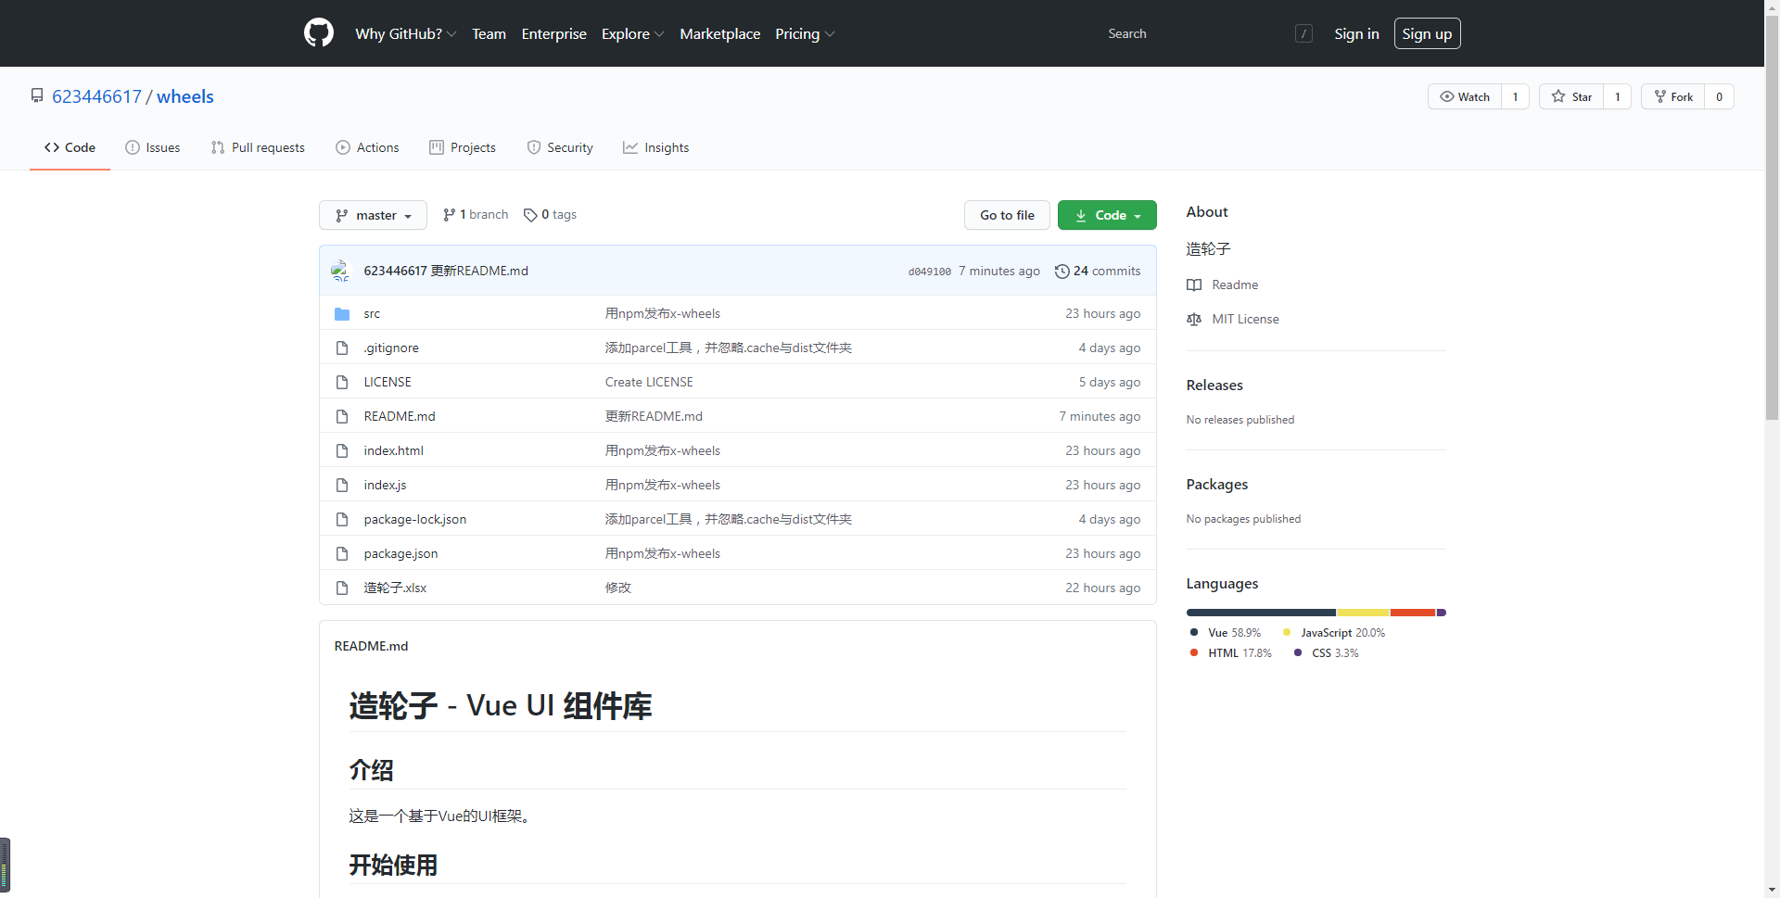
执行 git open 可以直接打开github上的项目连接

组件实现v-model
v-model -> 视觉上的双向绑定

v-model是 v-bind:value="val" 与 @input="val = $event.target.value" 的语法糖。

因此，
 | <input v-model="message" />
 | 等价
 | <input :value="message" @input="message = $event.target.value" />

所以在封装组件时，组件内部只需实现:value的绑定与@input事件即可
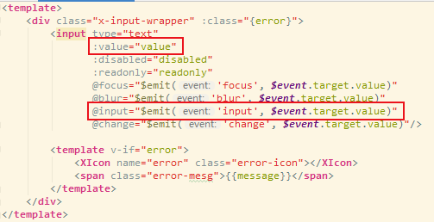

 |  | 注：
 |  | 组件内部的@input事件触发$emit的事件名称必须为input，这样在组件使用v-model时，才等于v-bind:value 与 @input
 |  | 并且$emit事件的参数为 $event.target.value

使用组件时,直接用v-model
 | <x-input v-model="message"></x-input>
 | {{message}}

git log --oneline
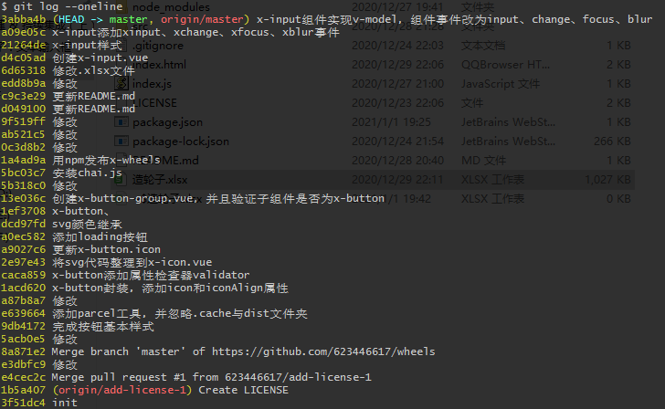
git log --oneline | 单行输出log与详细

从git本地 创建&删除 远程分支
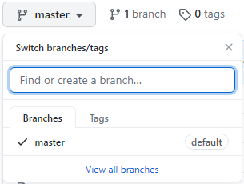
1.创建本地分支(从目前的分支复制代码到创建的分支)
 | git branch branch-name

2.从本地分支创建远程分支
 | git push origin branch-name:branch-xxx
 |  | 注：
 |  | branch-name：本地分支名
 |  | branch-xxx：远程分支名

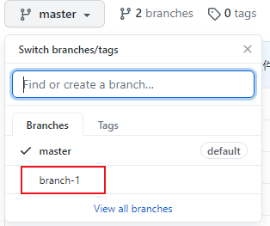

3.本地删除远程分支
 | git push origin --delete branch-1

scss中使用 循环
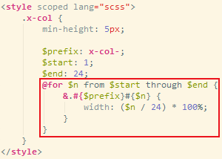

关键字 @for、from、through
$n：循环变量
$start：从哪个数开始
$end：从哪个数结束

